상품제안서
무표 65자동 POE 엣지바이어스 투명장우산 | 상품코드: S44832

 |  |  |  |  |  |  | 02-713-8555 | www.synergygift.co.kr
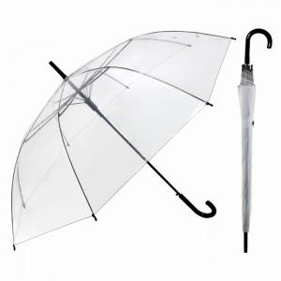

【상세/제작정보】

【인쇄/포장옵션】 | 실크, 원단 실크1도 / OPP(비닐)

【공급단가】 | 수량 | 50~ | 100~ | 300~ | 1,000~ | 3,000~
*VAT별도 | 단가 | 4,050원 | 3,690원 | 3,540원 | 3,390원 | 3,330원

【상품 URL】 | https://www.synergygift.co.kr:443/src/goods_detail.php?gdno=44832

